Yêu cầu (modify)
Khảo sát công ty NICHIAS (KCN Nomura)
1. Yêu cầu phần mềm
1.1 Phân quyền sử dụng
-Phân quyền sử dụng theo mã OP : theo các nhóm chức năng
1.2 Thiết lập master
- Lập master thiết lập số bước thực hiện + thời gian thực hiện cho mỗi bước
- Lập master thiết lập thông số kỹ thuật của từng mã sản phẩm
- Lập quy trình cho từng sản phẩm
1.3 Lập kế hoạch sản xuất
- Nhập đơn hàng (PO) vào hệ thống : căn cứ vào spec của từng sản phẩm, ngày bắt đầu sản xuất để estimate thời gian hoàn thành sản xuất
- Đặt lệnh sản xuất
1.4 In check sheet
- Căn cứ vào lệnh sản xuất + master cho mỗi sản phẩm, sẽ issue form check sheet (bao gồm barcode) cho mỗi sản phẩm
1.5 Đăng ký kết quả sản xuất
- Xác định thời gian đăng ký vào/ ra
- Cho phép đăng ký kết quả OK/NG theo từng bước
1.6 Dashboard giám sát
- Hiển thị kế hoạch sản xuất + kết quả sản xuất
1.7 Hiển thị tiêu chuẩn
- Chức năng thêm, xem file tiêu chuẩn (pdf)
1.8 Báo cáo
Báo cáo tổng hợp |  |  |  |  |  |  |  |  |  |  |  |  |  |  | V210101
 |  |  |  |  |  |  |  |  |  |  |  |  |  |  | V210199
2. Quy trình thực hiện |  |  |  |  |  |  |  |  |  |  |  |  |  |  | V2101100
 | 1 | 2 | 3 |  | 4 |  | 5 |  | 6 | 7 |  | 8 | 9 |  | 10 |  | 11

Bước | 1 | 2 | 3 | 4 | 5 | 6 | 7 | 8 | 9 | 10 | 11 | 12 | 13 | 14 | 15 | 16 | 17
Công đoạn | Quấn tròn | Sấy khô | Mài thô | Thổi | Làm mát | Ngâm lần1 | Mài sau sấy lần 1 | Thổi Blow | Nung | Làm mát | Ngâm lần 2 | Làm cứng bằng N30G | Mài sau làm cứng | Thổi bụi | Sơn 2 mặt | Sấy sơn | Kiểm tra

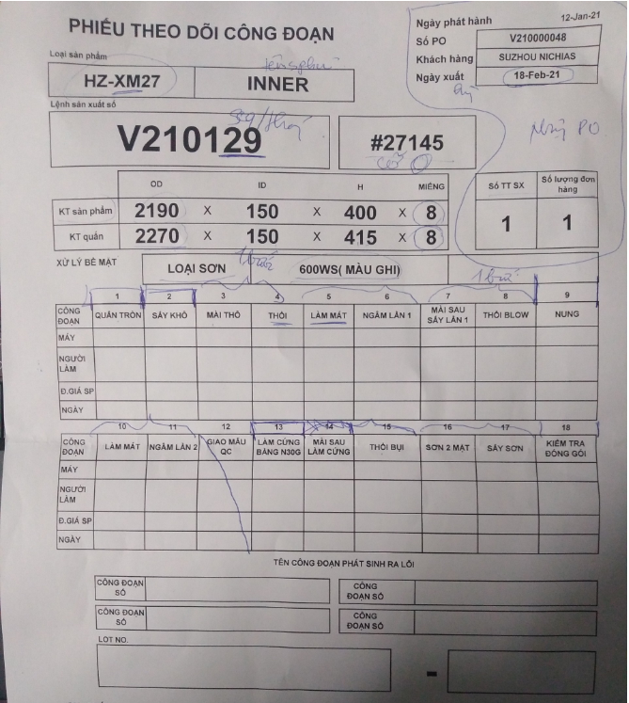
Miếng 1-4
Miếng 1
Miếng 2
Miếng 3
Miếng 4
LotNo
* Có thể gộp những bước cùng đánh dầu cùng 1 bước
Nếu sản phẩm bị NG tại bước trước thì sẽ không thể đánh giá ở bước sau

- Mỗi 1 lệnh sản xuất sẽ tương ứng với 1 LOT No ( tương đương 1 sản phẩm to)
- Một sản phẩm sẽ được chia thành nhiều sản phẩm nhỏ (miếng) và được chia thành nhiều phần (mẻ) để thực hiện
- Khi có lệnh sản xuất cho máy quấn tròn, OP sẽ thực hiện issue một số check sheet cho Lot No đó

- Ví dụ : sản phẩm A được chia thành 32 miếng nhỏ, OP sẽ dùng bút chì ghi lên sản phẩm số từ 1 đến 32

Mã sản phẩm | Số miếng / LOT | Miếng/ mẻ |  | Mẻ 1 : miếng 1-4
 |  |  |  | Mẻ 2 : miếng 5-8
 |  |  |  | Mẻ 3 : miếng 9-12
A | 15 | 4 |  | Mẻ 4 : miếng 13-15

Tùy vào master, hệ thống sẽ issue ra số lượng check sheet tương ứng
Barcode tương ứng sẽ được issue trên check sheet tương ứng từ 1 đến 32
Với mỗi bước, OP sẽ nhìn số được ghi trên sản phẩm và scan barcode tương ứng trên check sheet

 |  |  |  |  | Tờ giấy | 150x400 | 2021-01-01
d |  |  |  |  | Tờ giấy | 200x400 | 2021-01-02

Mã nhà máy | Ngày tháng | Số máy | SEQ
1 | yyMMdd | 1 | Theo ngày

【まとめ】
Production Capacity Phase 5

Ý nghĩa số ca ???
Công đoạn | Sản phẩm |  |  |  |  | Ghi chú
 | XM | XM | XM | XM | XM | Số máy | số ca
 | OD.4200 | OD.3850 | OD.3550 | OD.3250 | OD.2950
 | (số giờ) | (số giờ) | (số giờ) | (số giờ) | (số giờ)
corrugate | 24h | 24h | 24h |  |  |  | 3shift
winding | 24h | 24h | 24h |  |  |  | 1shift
impregnation +drying | 24h | 24h | 20h |  |  | (2line) | 3shift
oven(calcination ) | 24h | 24h | 20h |  |  | (8Oven) | 1shift
Grinding | 28h | 28h | 22h |  |  | 3line | 3shift
Air blow | 24h | 24h | 20h |  |  | 3line | 3shift
Painting | 24h | 24h | 20h |  |  | 1line | 3shift
Inspection,Packing | 8h | 8h | 8h |  |  | 1line | 1shift

Cho em xin thêm 1 số thông tin như sau ạ :
1. Bản mẫu kế hoạch sản xuất bên mình đang làm trên Excel
2. Với mỗi loại sản phẩm như trên, số giờ cho từng bước trên là cho 1 lô sản phẩm, hay cho mỗi phần nhỏ của lô được cắt ra ?
(giả sử như bước Painting : sơn mất 24h là cho toàn bộ lô, hay cho 1 phần nhỏ được cắt ra ???)
3. Mỗi bước trên có yêu cầu đặc biệt gì không (bước nào cần xác nhận vào ra, bước nào chỉ cần xác nhận OK/NG, bước nào quy định thời gian thực hiện, bước nào không ???)
(giả sử Inspection : chỉ cần xác nhận kết quả NG/OK,….)
4. Yêu cầu khác ???

Demo yêu cầu
Khảo sát công ty NICHIAS (KCN Nomura)
1. Yêu cầu
1.1 Software
- Chức năng lập kế hoạch sản xuất
- Theo dõi quá trình sản xuất |  |  |  |  |  |  | 1. Lập kế hoạch sản xuất
- Hold lại sản phẩm khi thay đổi kế hoạch sản xuất |  |  |  |  |  |  | - Lập kế hoạch sản xuất cho từng lô hàng
1.2 Hardware |  |  |  |  |  |  | - Chỉnh sửa kế hoạch sản xuất
- Mỗi trạm 1 thiết bị PC or PDA để đăng ký, giám sát |  |  |  | 1 lô sản phẩm đều được đi qua các bước như sơ đồ với thời gian khác nhau (khoảng 7 ngày để hoàn thành) |  |  | 2. Theo dõi quá trình sản xuất
- Hiển thị cảnh báo cho mỗi trạm đèn còi |  |  |  |  |  |  | - Hiển thị trạng thái, kết quả theo từng bước của sản phẩm
Cắt thành các phần nhỏ sau đó dán thẻ barcode cho từng sản phẩm nhỏ
Cuộn giấy thành cuộn to
Sấy lần 1 (500 độ C)
Ngâm hóa chất lần 1
Sấy lần 2 (500 độ C)
Ngâm hóa chất lần 2
 |  | 9 trạm ngâm + sấy |  |  |  |  | - Hiển thị lịch sử sản xuất
 |  |  |  |  |  |  | 3. Hold sản phẩm khi kế hoạch thay đổi
 |  |  |  |  |  |  | Khi kế hoach sản xuất thay đổi thì toàn bộ các lô sản xuất bị thay đổi sẽ được dừng lại và hold lại thời gian. Sẽ sản xuất tiếp tục khi có gỡ hold lệnh sản xuất đó

 |  |  | 10 tiếng

 |  |  | ngắt tự động

Sơn 2 mặt
Thổi bụi
Mài
Kiểm tra (QC)

 | OK
 | NG

 |  |  |  |  | 3 trạm | 2 trạm

